상품제안서
호텔컬렉션 뉴 필라라인40 190g | 상품코드: S47347

 |  | 02-713-8555 | www.synergygift.co.kr
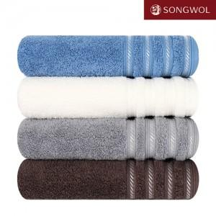

【상세/제작정보】 | <p><span style="font-size: 18.6667px;">※ 자수인쇄 글자 20자 기준(난이도, 크기, 글자수에 따라 비용 추가 변동 됩니다)</span>​</p>

【인쇄/포장옵션】 | 실크, 자수 / 포장지포장

【공급단가】 | 수량
*VAT별도 | 단가

【상품 URL】 | https://www.synergygift.co.kr:443/src/goods_detail.php?gdno=47347

